20230921
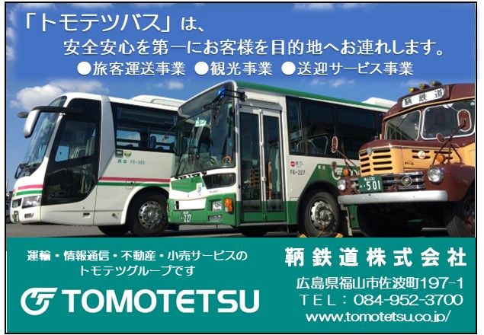

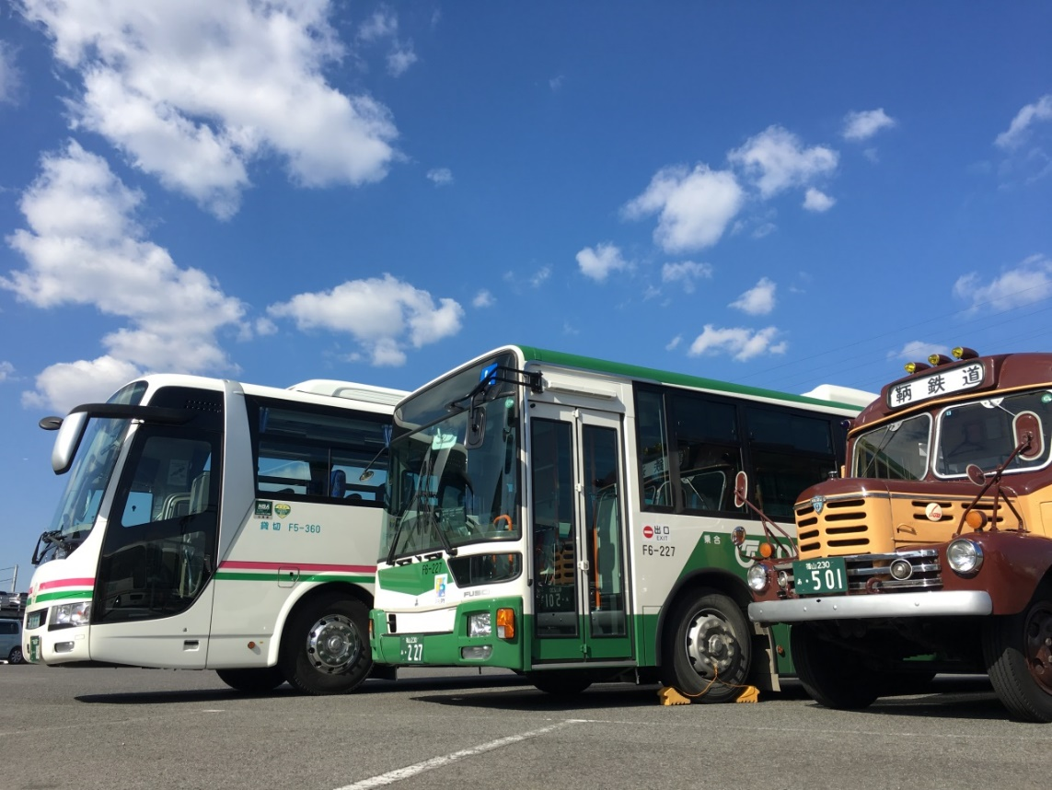
「トモテツバス」は、
安全安心を第一にお客様を目的地へお連れします。
●旅客運送事業 ●観光事業 ●送迎サービス事業
広島県福山市佐波町197-1
ＴＥＬ： 084-952-3700
www.tomotetsu.co.jp/
運輸・情報通信・不動産・小売サービスの
トモテツグループです
鞆 鉄 道 株 式 会 社

